表格视图
图片 | 信息 | 坐具功能 | 坐具结构 | 坐具形态分析 | 材料与色彩分析 | 坐具基因提取
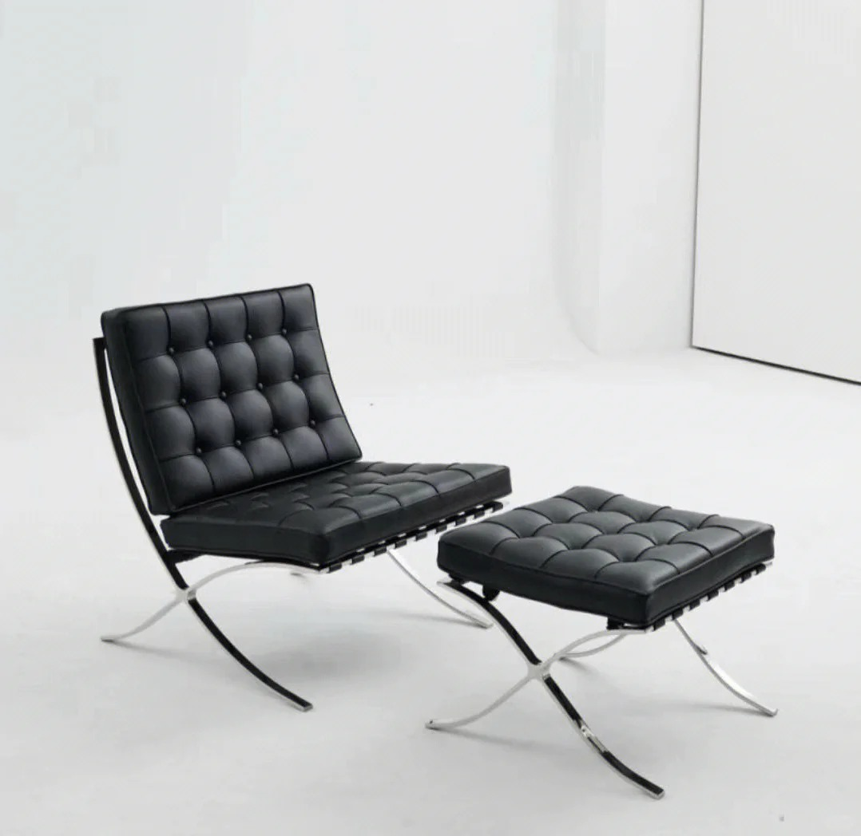 | | 项目 | 内容 | | 坐具名称 | 巴塞罗那椅 | | 坐具类型 | 单人休闲椅 / 礼仪性座椅 / 高端室内坐具 | | 设计风格 | 现代主义、极简、理性、秩序感 | | 使用场景 | 展馆、接待空间、会客空间、公共休息区 | | 目标用户 | 单人使用者、观展者、接待空间使用者 | | 坐具气质 | 庄重、优雅、克制、现代、高级 | | 可借鉴价值 | X形交叉支撑、低重心比例、软垫模块、金属框架、礼仪性坐姿 | | | 功能类型 | 具体表现 | | 基础休憩功能 | 满足单人坐姿休息 | | 靠背支撑功能 | 倾斜靠背提供较舒适的后仰支撑 | | 礼仪性功能 | 低矮、宽大、庄重，具有接待和展示属性 | | 空间陈设功能 | 可作为室内空间中的视觉焦点 | | 情绪体验功能 | 传达安静、理性、高级、克制的空间感受 | | 场景适配功能 | 适合博物馆、展厅、贵宾接待区、文化展示空间 | | | 结构部位 | 结构特征 | 可借鉴点 | | 座面 | 方形软垫座面，支撑面积较大 | 提供舒适性和稳定感 | | 靠背 | 倾斜软垫靠背 | 形成后仰休憩姿态 | | 椅脚 | X形交叉金属框架 | 结构识别度强，具有稳定支撑逻辑 | | 框架 | 金属条带构成主体支撑 | 结构外显，形式简洁 | | 连接 | 金属框架与软垫形成分层关系 | 结构层次清晰 | | 重心 | 整体低重心 | 视觉稳定，适合庄重空间 | | | 形态特征 | 具体表现 | | X形结构 | 椅脚呈交叉造型，是最具识别度的结构形态 | | 方形软垫 | 座面和靠背以方形模块组成，具有秩序感 | | 倾斜靠背 | 靠背向后倾斜，形成舒展的休憩姿态 | | 低矮比例 | 整体高度较低，重心稳定 | | 几何秩序 | 以直线、平面、交叉线构成整体视觉语言 | | 极简造型 | 没有多余装饰，依靠比例、材料和结构形成美感 | | | 项目 | 内容 | | 主体材料 | 金属框架 | | 接触材料 | 皮革或软包坐垫 | | 材料关系 | 金属的冷硬感与软垫的舒适感形成对比 | | 色彩特征 | 金属色、黑色、棕色、米色等低饱和色彩 | | 表面质感 | 光洁、精致、理性、高级 | | 可转译方向 | 可将金属框架转化为青铜色，将皮革软垫转化为带有羽纹肌理的坐垫 | | | 坐具基因类别 | 提取内容 | 来源分析 | 可转译方向 | | 类型基因 | 单人休闲椅、博物馆休憩椅、礼仪性座椅 | 巴塞罗那椅具有休憩与陈设双重属性 | 转化为博物馆展厅休息坐具 | | 功能基因 | 坐、靠、休息、等候、展示 | 满足单人短时休憩和空间陈设 | 用于观展休息、研学等候、讲解等待 | | 结构基因 | X形交叉支撑、金属框架、低重心 | 椅脚结构识别度强，稳定性好 | 与铜凤灯尾部支撑结构结合 | | 形态基因 | 方形软垫、倾斜靠背、几何秩序 | 造型克制、比例清晰 | 与凤鸟曲线形成“理性结构 + 文化曲线” | | 材料基因 | 金属、皮革、软包 | 冷硬与柔软材料对比 | 转化为暗铜色金属框架与深色软垫 | | 色彩基因 | 金属色、黑色、棕色、低饱和色 | 视觉庄重、高级 | 转化为青铜色、陶土色、深棕色 | | 情绪基因 | 庄重、优雅、理性、纪念性 | 适合文化展示空间 | 转化为汉代器物文化的典雅气质 |
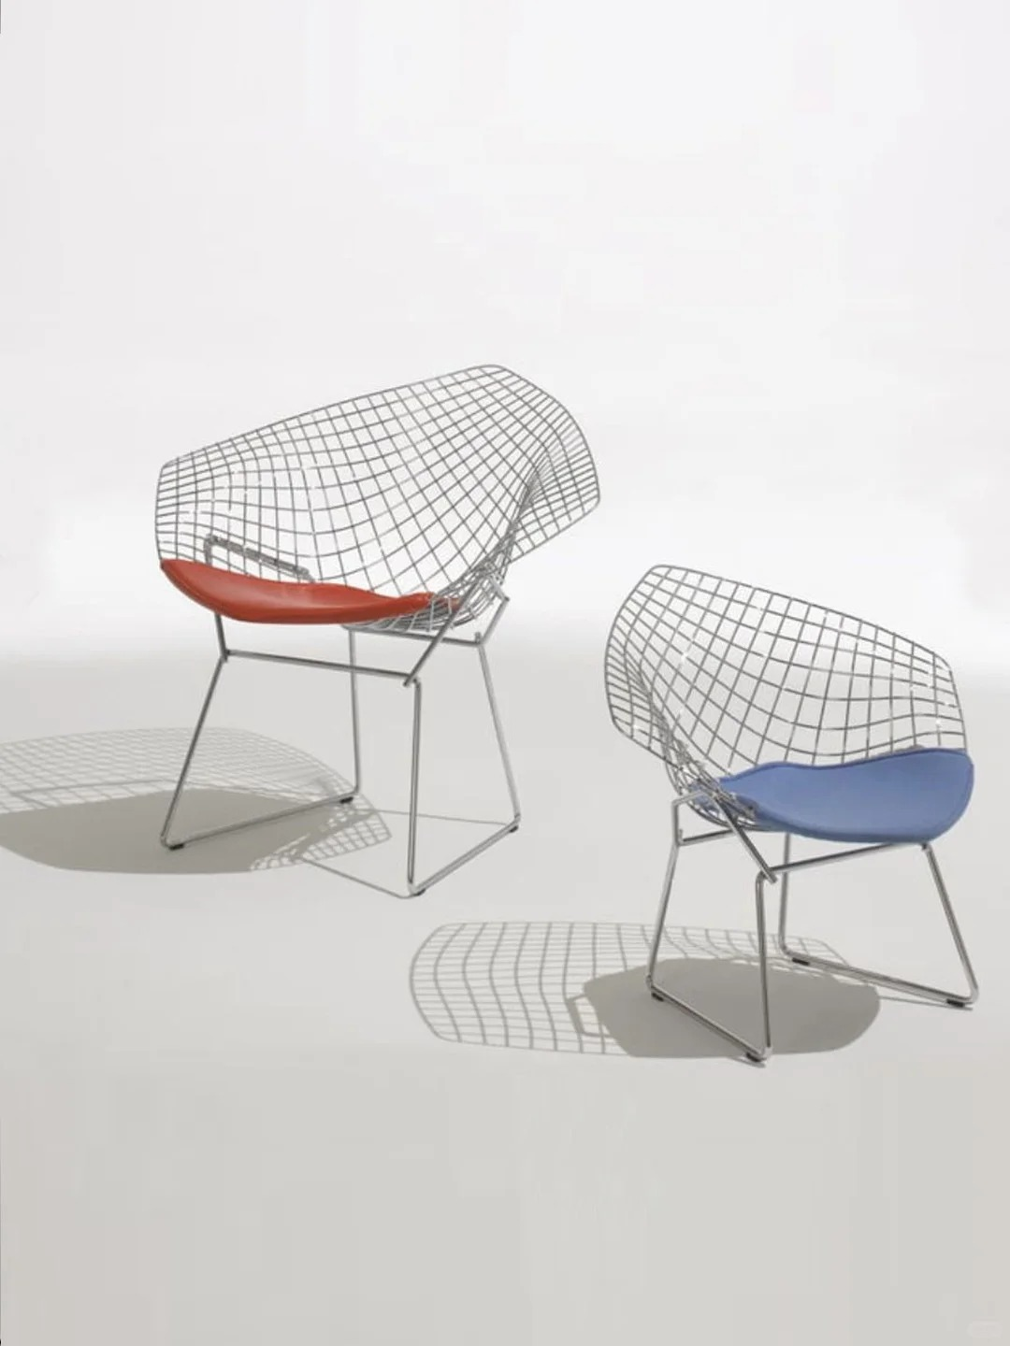 | | 项目 | 内容 | | ------ | -------------------------------- | | 坐具名称 | 钻石椅 / Bertoia Diamond Chair | | 坐具类型 | 单人休闲椅 / 现代经典椅 / 金属网格椅 / 轻量化结构椅 | | 设计风格 | 中世纪现代主义、雕塑化、轻量化、几何网格化 | | 主要使用场景 | 客厅、展厅、休息区、公共空间、文创空间、艺术空间 | | 目标用户 | 单人休息者、观展者、休闲空间使用者、设计爱好者 | | 坐具气质 | 通透、轻盈、现代、理性、雕塑感强 | | 核心特征 | 金属线网外壳、钻石形轮廓、弯曲包裹座壳、细杆支撑脚、局部软垫 | | 可借鉴价值 | 线框结构、空间通透感、几何网格、雕塑化坐具形态、结构与造型一体化 | | | 功能类型 | 具体表现 | | ------ | ----------------------------------- | | 基础坐靠功能 | 具备座面和靠背，能够满足单人坐姿休息 | | 包裹支撑功能 | 金属网格外壳形成连续的座面与靠背，对身体有一定包裹感 | | 轻量化功能 | 大面积镂空网格减少实体体量，使坐具视觉轻盈 | | 通透展示功能 | 网格结构使空间、光线和视线可以穿透椅身，适合展示空间 | | 空间装饰功能 | 钻石形外轮廓和网格结构具有较强雕塑感，可作为空间视觉焦点 | | 舒适辅助功能 | 座面局部软垫提升接触舒适性，缓解金属网格的硬质感 | | 场景适应功能 | 可用于室内休闲空间，也可转化为展厅、文旅空间、公共休憩场景中的特色坐具 | | | 结构部位 | 结构特征 | 可借鉴点 | | ---- | --------------------- | ---------------------- | | 座壳 | 座面与靠背由一体化金属网格构成 | 座面、靠背连续化处理，形成整体包裹结构 | | 靠背 | 靠背向后上方展开，呈宽大的钻石形轮廓 | 强化视觉识别度和雕塑感 | | 座面 | 座面由金属网格承托，上方配置局部软垫 | “硬质结构 + 柔性接触面”的组合方式 | | 扶手区域 | 两侧网格向外展开，形成自然扶手感 | 不单独设置扶手，而是通过整体壳体形成侧向支撑 | | 支撑脚 | 细金属杆件弯折形成四脚支撑 | 结构轻盈，减少视觉重量 | | 连接方式 | 上部网格座壳与下部金属脚架连接 | 上下结构分层明确 | | 受力逻辑 | 上部网格承托身体，下部细杆脚架提供稳定支撑 | 以少量材料形成较大体量的承托空间 | | | 形态特征 | 具体表现 | | ----- | ------------------------ | | 钻石形轮廓 | 靠背和座壳整体呈宽大的多边形钻石状展开 | | 网格化形态 | 由纵横交织的金属线构成规则网格 | | 曲面包裹 | 金属网格不是平面，而是弯曲成具有包裹感的空间曲面 | | 镂空通透 | 大面积空隙削弱实体感，形成轻盈、透明的视觉效果 | | 雕塑感 | 椅子像一个被金属线勾勒出的空间雕塑 | | 几何秩序 | 网格线条规则排列，呈现理性、秩序化的现代设计语言 | | 轻盈动态 | 细杆脚架和网格外壳让整体显得轻、薄、悬浮 | | 软硬对比 | 红色或蓝色软垫形成柔和曲面，与理性网格形成对比 | | | 项目 | 内容 | | 主体材料 | 金属线材 / 金属杆件 | | 结构材料 | 焊接钢丝或金属线网结构 | | 接触材料 | 局部软垫，可采用皮革、织物或软包材料 | | 材料关系 | 金属网格提供结构与造型，软垫提供舒适接触 | | 表面质感 | 金属部分理性、冷硬、精细；软垫部分柔和、温暖、亲近 | | 主体色彩 | 图中金属网格为浅灰或银灰色 | | 软垫色彩 | 图中出现红色、蓝色软垫，形成视觉焦点 | | 色彩特征 | 金属框架低调中性，软垫色彩鲜明，增强识别度 | | 可转译方向 | 可根据不同文化场景替换软垫色彩、金属表面处理和网格纹理 | | | 坐具基因类别 | 提取内容 | 来源分析 | 可转译方向 | | ------ | ---------------------- | ------------------- | --------------------------- | | 类型基因 | 单人休闲椅、金属网格椅、雕塑化坐具 | 钻石椅兼具坐具功能与艺术陈设属性 | 可转化为文旅空间中的特色休憩椅 | | 功能基因 | 坐、靠、休息、观展、陈设、打卡 | 既能满足基本坐靠，也具有较强视觉展示性 | 可用于博物馆、景区、街区休憩点 | | 结构基因 | 一体化座壳、金属网格、细杆脚架、上下分层结构 | 上部网格座壳负责承托，下部脚架负责支撑 | 可转化为轻量化公共坐具或文化装置坐具 | | 形态基因 | 钻石形轮廓、曲面包裹、网格化、镂空通透 | 形态具有强识别度，结构本身就是造型语言 | 可与贝壳、海浪、火山岩、骑楼窗格、文物纹样结合 | | 材料基因 | 金属线材、软垫、焊接结构 | 金属体现现代感，软垫提升舒适性 | 可转化为金属框架 + 地域材料软垫或纹样软包 | | 色彩基因 | 银灰金属、红色软垫、蓝色软垫 | 中性框架与高饱和坐垫形成对比 | 可根据场景替换为海蓝、沙白、火山黑、青铜色、骑楼灰白等 | | 场景基因 | 室内休闲、展厅、公共空间、艺术空间 | 具有展示性和空间适应性 | 可用于博物馆休息区、滨海观景点、老街打卡点 | | 情绪基因 | 轻盈、通透、现代、理性、雕塑感 | 网格结构削弱体量，形成空气感和空间感 | 可转化为开放、轻松、未来感或艺术化的坐具气质 |
[图片] | 项目 | 内容 坐具名称 | 伊姆斯躺椅 / Eames Lounge Chair 坐具类型 | 单人休闲躺椅 / 现代经典椅 / 高端家居坐具 设计风格 | 中世纪现代主义、有机现代、温暖奢华 主要使用场景 | 客厅、书房、休息室、高端酒店大堂、私人办公空间 目标用户 | 单人使用者、追求品质生活者、设计收藏者 坐具气质 | 温暖、精致、舒适、经典、低调奢华 核心特征 | 模压胶合板壳体、独立软垫模块、压铸铝五星脚、15°倾角 可借鉴价值 | 分段式壳体包裹结构、材料冷暖对比、模压成型工艺、有机曲线与人体工学结合 | 功能类型 | 具体表现 基础休憩功能 | 满足单人坐姿休息，可长时间舒适使用 靠背支撑功能 | 三段式壳体提供头颈、背部、腰部完整支撑 倾仰功能 | 座面与靠背具有15°倾角，形成放松的休憩姿态 包裹支撑功能 | 模压胶合板壳体对身体形成连续包裹 接触舒适功能 | 独立软垫模块提供柔软接触面，提升长时间使用舒适度 空间陈设功能 | 具有较强视觉识别度，可作为室内空间中的品质焦点 情绪体验功能 | 传达温暖、放松、精致、内敛的空间感受 | 结构部位 | 结构特征 | 可借鉴点 头靠 | 独立模压胶合板弯曲件，形成头部支撑 | 分段模块化处理复杂曲面 背靠 | 中部壳体弯曲包裹背部区域 | 胶合板弯曲形成连续承托面 座面 | 底部壳体承托臀部和腿部 | 宽大座面提供稳定支撑感 扶手区域 | 壳体两侧自然延展形成扶手 | 壳体一体化解决扶手功能 支撑脚 | 五角星形压铸铝底座 | 分散受力，稳定且具识别度 连接方式 | 壳体通过金属支架与底座连接 | 上下分层结构明确 受力逻辑 | 壳体分散身体压力至底座和地面 | 胶合板弹性与金属刚性互补 连接件 | 铸铝连接件和橡胶缓冲垫 | 刚柔结合的精细化连接设计 | 形态特征 | 具体表现 三段式壳体 | 头靠、背靠、座面三块独立弯曲的胶合板构成主体 有机曲线 | 壳体轮廓以流畅的曲线包裹人体，避免直线 温暖比例 | 壳体厚重感与细支架形成上下轻重对比 曲面层次 | 三块壳体之间形成叠层和间隙，具有视觉呼吸感 软垫模块 | 独立皮革软垫嵌入壳体，形成"硬壳包软垫"的层次 低重心姿态 | 整体低矮、舒展，具有躺椅的放松性格 木纹肌理 | 胶合板木纹外露，形成温暖的天然材料表情 五角星底座 | 压铸铝星形脚架成为标志性形态元素 | 项目 | 内容 主体材料 | 模压胶合板（巴西红木、黑檀木、胡桃木等多种木皮可选） 结构材料 | 压铸铝合金底座与连接件 接触材料 | 高级皮革（座垫和靠垫表面） 填充材料 | 高密度泡沫填充软垫 材料关系 | 胶合板的温润木纹、皮革的柔软触感、铝合金的冷硬光泽形成三重对比 色彩特征 | 黑色皮革为主，搭配深色木纹（黑檀/胡桃）或浅色木纹 表面质感 | 木纹光洁温润、皮革细腻柔软、金属精致冷感 可转译方向 | 可将胶合板壳体转化为具有地域特色的木材，将皮革替换为织物纹样面料 | 坐具基因类别 | 提取内容 | 来源分析 | 可转译方向 类型基因 | 单人休闲躺椅、现代经典椅、设计收藏级坐具 | 伊姆斯躺椅兼具功能性与收藏价值 | 可转化为高端文化空间中的品质休憩椅 功能基因 | 躺、靠、坐、包裹支撑、放松休憩 | 三段式壳体提供完整身体支撑 | 可用于博物馆休息区、精品酒店阅读角 结构基因 | 模压胶合板壳体、三段式模块、压铸铝底座 | 壳体分段解决复杂曲面，底座提供稳定支撑 | 可与传统木质工艺结合，转化为地域特色坐具 形态基因 | 有机曲线、三段叠层、软垫嵌入、星形底座 | 以曲线包裹人体，形成温暖亲和的造型 | 可与地方传统器物中的曲面造型结合 材料基因 | 胶合板、皮革、压铸铝、高密度泡沫 | 木质温暖、皮革柔软、金属精致的对比 | 可转化为本地木材、天然织物与深色金属 色彩基因 | 深色木纹、黑色皮革、银色金属 | 沉稳、高级、低调的色彩气质 | 可替换为地域传统色彩体系 情绪基因 | 温暖、舒适、精致、放松、内敛 | 具有居家感和品质感的坐具性格 | 可营造"有温度的休憩"空间体验
[图片] | 项目 | 内容 坐具名称 | 瓦西里椅 / Wassily Chair (Model B3) 坐具类型 | 单人休闲椅 / 钢管结构椅 / 现代主义经典椅 设计风格 | 包豪斯、现代主义、功能主义、工业理性 主要使用场景 | 客厅、等候区、办公空间、展厅、设计工作室 目标用户 | 单人使用者、设计爱好者、现代空间使用者 坐具气质 | 理性、简洁、前卫、工业感、几何秩序 核心特征 | 钢管弯折框架、帆布/皮革绷拉座面、悬空结构、无后腿设计 可借鉴价值 | 钢管框架外显结构、绷拉式软性座面、材料轻量化、工业化生产逻辑 | 功能类型 | 具体表现 基础坐靠功能 | 满足单人坐姿休息，提供座面和靠背支撑 绷拉支撑功能 | 帆布或皮革以绷拉方式形成座面和靠背，利用材料张力承托身体 轻量化功能 | 钢管框架与软性座面使坐具整体视觉轻盈、实际重量轻 可移动功能 | 轻量化设计使椅子易于移动和重新布置 空间陈设功能 | 具有强烈的现代主义视觉特征，可成为空间焦点 情绪体验功能 | 传达理性、自由、前卫、开放的空间感受 | 结构部位 | 结构特征 | 可借鉴点 座面 | 帆布/皮革绷拉形成座面，无硬质底板 | 软性材料绷拉承重的结构逻辑 靠背 | 与座面一体化的绷拉面料向上延伸 | 座面与靠背连续化处理 扶手区域 | 钢管弯折形成扶手支撑框架 | 以框架线条勾勒功能区域 框架 | 钢管连续弯折构成主体结构 | 管材弯折形成三维空间框架 支撑脚 | 钢管框架直接落地，无独立椅脚 | 框架即支撑，简化结构层次 连接方式 | 钢管焊接节点，面料穿套固定 | 工业化的连接逻辑 受力逻辑 | 钢管框架承受主体力，面料张力分散身体重量 | 刚柔结合的受力体系 | 形态特征 | 具体表现 立方体框架 | 钢管构成近似立方体的空间框架，具有建筑感 悬空座面 | 座面在框架内悬空绷拉，形成漂浮的视觉效果 几何线条 | 以直线和直角弯管为主，呈现理性的几何秩序 无后腿设计 | 前部落地、后部悬挑，打破传统椅子四腿形态 面与线对比 | 软性面（帆布/皮革）与刚性线（钢管）形成视觉对比 透明感 | 框架内部空旷，光线和视线可以穿透 工业美学 | 暴露结构、材料真实的工业化审美 | 项目 | 内容 主体材料 | 无缝钢管（镀铬或黑色表面处理） 接触材料 | 帆布、皮革或Eisengarn织物 材料关系 | 钢管冷硬光泽与织物柔软温暖形成触觉和视觉对比 色彩特征 | 银色镀铬钢管配黑色或米色织物，或全黑色版本 表面质感 | 钢管光洁、冰冷、工业感；织物粗糙、温暖、亲和 可转译方向 | 可将钢管替换为竹材弯折框架，将帆布替换为地域特色织物 | 坐具基因类别 | 提取内容 | 来源分析 | 可转译方向 类型基因 | 钢管框架椅、包豪斯经典椅、现代主义坐具 | 瓦西里椅是钢管家具的开创性作品 | 可转化为新中式钢管/竹管休闲椅 功能基因 | 坐、靠、休息、轻量化、可移动 | 绷拉座面和轻质框架结合 | 可用于轻量化公共坐具设计 结构基因 | 钢管弯折框架、绷拉座面、无后腿悬挑 | 框架即结构，面料即座面 | 可与竹材弯折、藤编绷拉等传统工艺结合 形态基因 | 立方体框架、悬空座面、几何线条、工业感 | 建筑化的坐具形态语言 | 可转化为具有东方线条感的框架坐具 材料基因 | 镀铬钢管、帆布、皮革 | 工业化材料与软性材料的对比 | 可转化为本地金属工艺与天然织物 色彩基因 | 银色、黑色、米色、中性色 | 理性、克制的色彩体系 | 可融入地域传统色彩 情绪基因 | 理性、自由、前卫、开放 | 打破传统的坐具设计语言 | 可营造具有创新精神的空间氛围
[图片] | 项目 | 内容 坐具名称 | 蚁椅 / Ant Chair (Model 3100) 坐具类型 | 单人餐椅 / 模压胶合板椅 / 北欧经典椅 / 可堆叠椅 设计风格 | 北欧现代主义、有机功能主义、简约自然 主要使用场景 | 餐厅、会议室、咖啡厅、教室、居家餐厅 目标用户 | 单人使用者、餐饮空间、公共空间、家庭 坐具气质 | 轻盈、优雅、自然、亲和、简约 核心特征 | 单板模压胶合板座壳、三弯金属管脚、可堆叠结构、蚁腰造型 可借鉴价值 | 单板成型座面与靠背一体化、极简三腿结构、堆叠收纳逻辑、有机曲线与功能结合 | 功能类型 | 具体表现 基础坐靠功能 | 满足单人坐姿，座面与靠背一体化成型 包裹支撑功能 | 胶合板壳体连续弯曲，对臀部和腰部形成温和包裹 可堆叠功能 | 多把椅子可叠放收纳，节省空间 轻量化功能 | 整体材料用量少，自重轻，便于移动 空间适应功能 | 简洁造型适应多种室内场景 情绪体验功能 | 传达自然、轻松、亲和、温暖的空间感受 | 结构部位 | 结构特征 | 可借鉴点 座壳 | 单张模压胶合板弯曲成座面+靠背 | 单板双曲面成型的一体化结构逻辑 座面 | 座壳下部形成臀部支撑区域 | 曲面成型提供舒适的坐感 靠背 | 座壳上部收窄弯曲形成背部支撑 | 靠背与座面无缝连接 腰部过渡 | 座面与靠背之间形成收窄的"蚁腰" | 曲面收窄提供腰部侧向支撑 支撑脚 | 三根金属管脚呈三角形分布 | 最少支撑点实现稳定 连接方式 | 金属管脚通过橡胶件与座壳底部连接 | 刚柔连接的精细化处理 堆叠结构 | 座壳底部开口允许管脚穿入下层椅子 | 结构服务于功能的设计逻辑 | 形态特征 | 具体表现 蚁腰轮廓 | 座面与靠背之间收窄，形似蚂蚁身体结构 单板曲面 | 一整张胶合板弯曲形成连续的三维曲面 倒梯形座面 | 座面前宽后窄，贴合腿部自然姿态 三腿支撑 | 三根纤细金属管脚形成轻盈的底部结构 悬浮感 | 金属管脚纤细，座壳仿佛悬浮于空中 有机线条 | 整体以流畅曲线构成，无硬朗直角 极简造型 | 去除一切多余元素，以最少材料达成完整坐具功能 | 项目 | 内容 主体材料 | 模压成型胶合板（榉木、橡木、胡桃木等多种木皮） 结构材料 | 镀铬或粉末涂层钢管 连接材料 | 橡胶缓冲连接件 材料关系 | 天然木纹的温润与金属管脚的精致形成对比 色彩特征 | 天然木色为主，也可涂装黑色、白色、红色等纯色漆面 表面质感 | 木纹自然、触感温润；金属光洁或哑光 可转译方向 | 可将胶合板替换为竹材模压板，探索更丰富的表面涂装色彩 | 坐具基因类别 | 提取内容 | 来源分析 | 可转译方向 类型基因 | 模压胶合板椅、北欧经典椅、可堆叠椅 | 蚁椅是北欧现代设计的标志性作品 | 可转化为中式餐厅或文化空间中的特色座椅 功能基因 | 坐、靠、堆叠收纳、轻量化移动 | 极简设计满足多功能需求 | 可用于需要灵活收纳的公共空间 结构基因 | 单板座壳、三弯管脚、蚁腰结构、橡胶连接 | 最少部件实现完整坐具功能 | 可探索单板竹材弯曲成型的结构方式 形态基因 | 蚁腰轮廓、单板曲面、三腿悬浮、有机线条 | 以昆虫形态为灵感的仿生设计 | 可与地域文化中的动植物意象结合 材料基因 | 胶合板、钢管、橡胶 | 北欧自然材料与工业材料的结合 | 可探索本地木材与竹材的替代方案 色彩基因 | 天然木色、黑色、白色、彩色涂装 | 从自然木纹到现代纯色的灵活变化 | 可融入中国传统大漆色彩体系 情绪基因 | 轻盈、自然、亲和、温暖、灵动 | 有机形态传达的自然感和轻松感 | 可营造具有东方禅意或亲和力的空间氛围
[图片] | 项目 | 内容 坐具名称 | 郁金香椅 / Tulip Chair (Pedestal Chair) 坐具类型 | 单人餐椅 / 柱脚椅 / 有机现代经典椅 / 太空时代椅 设计风格 | 有机现代主义、太空时代、未来主义、雕塑化 主要使用场景 | 餐厅、会议空间、展览空间、高端接待区、居家餐厅 目标用户 | 单人使用者、设计爱好者、高端餐饮空间、家庭空间 坐具气质 | 优雅、未来感、纯净、流动、雕塑感强 核心特征 | 一体化玻璃纤维座壳、铸铝柱脚底座、无腿设计、花瓣形轮廓 可借鉴价值 | 单一柱脚支撑结构、座壳与底座一体化视觉、有机花卉形态、消除"椅腿森林" | 功能类型 | 具体表现 基础坐靠功能 | 满足单人坐姿休息，座面与靠背一体化成型 包裹支撑功能 | 玻璃纤维座壳以曲面包裹臀部和背部 旋转功能 | 部分版本底座可360°旋转，增加使用灵活性 空间整洁功能 | 单柱脚设计消除多腿结构的视觉杂乱感 空间陈设功能 | 具有强烈雕塑感和未来感，可作为空间视觉焦点 场景适配功能 | 适合高端餐饮空间、展览空间、现代风格家居 情绪体验功能 | 传达纯净、优雅、未来、轻盈的空间感受 | 结构部位 | 结构特征 | 可借鉴点 座壳 | 一体化模压玻璃纤维座壳，含座面与靠背 | 座面与靠背无缝连续成型 座面 | 座壳下部呈圆形凹陷，形成臀部支撑 | 曲面成型提供舒适坐感 靠背 | 座壳后部向上延展形成背部支撑 | 一体成型减少部件数量 扶手区域 | 座壳两侧向上弯曲形成自然扶靠 | 壳体延展解决扶手功能 柱脚 | 单根铸铝柱脚连接座壳与底座 | 单一支撑点简化底部结构 底座 | 圆形铸铝底座，配防滑垫或自转机构 | 圆形底座分散受力且具识别度 连接方式 | 座壳通过螺栓或胶粘与柱脚连接 | 上下结构分层但视觉一体化 受力逻辑 | 身体重量通过座壳→柱脚→圆形底座传达至地面 | 中心受力体系 | 形态特征 | 具体表现 郁金香轮廓 | 座壳整体呈向上的花瓣形，形似郁金香花朵 柱脚形态 | 单根柱脚连接圆形底座，形成"花茎"意象 无腿设计 | 消除传统椅子四腿结构，获得纯净的视觉底部 连续曲面 | 座壳以连续的有机曲面构成，无平面和直线 圆形底座 | 圆形底座与柱脚形成稳定的视觉锚点 雕塑感 | 整体形态接近抽象雕塑，具有艺术陈设属性 太空时代感 | 纯白色版本尤具1960年代太空时代美学气质 | 项目 | 内容 主体材料 | 模压玻璃纤维（早期）或模压聚丙烯（后期） 结构材料 | 铸铝柱脚与底座（表面涂装或抛光处理） 接触材料 | 可配置座垫（织物或皮革覆盖） 材料关系 | 有机材料座壳与金属柱脚的光洁精致形成对比 色彩特征 | 经典白色为主，也可为黑色、红色等纯色 表面质感 | 座壳光滑如瓷器，柱脚光洁或哑光金属质感 可转译方向 | 可将玻璃纤维转化为天然漆面木壳，保持雕塑化形态 | 坐具基因类别 | 提取内容 | 来源分析 | 可转译方向 类型基因 | 柱脚椅、雕塑化坐具、太空时代经典椅 | 郁金香椅重新定义了椅子底部结构 | 可转化为具有雕塑感的公共空间艺术坐具 功能基因 | 坐、靠、旋转、整洁空间、陈设 | 将实用功能与艺术形态统一 | 可用于博物馆、艺术展厅、精品酒店 结构基因 | 单柱脚底座、一体化座壳、中心受力 | 打破"四腿"传统，以柱脚承重 | 可探索新型材料实现单柱脚支撑结构 形态基因 | 郁金香轮廓、连续曲面、无腿、雕塑感 | 以花卉为灵感的仿生形态语言 | 可与东方瓷器、陶器或地域花卉意象结合 材料基因 | 玻璃纤维、铸铝、聚丙烯 | 现代工业材料与有机造型的结合 | 可探索天然漆面、陶瓷或新型复合材料 色彩基因 | 白色、黑色、红色、纯色系 | 极简的单色强化形态雕塑感 | 可融入中国传统单色釉色彩体系 情绪基因 | 优雅、纯净、未来、轻盈、雕塑感 | 以有机形态营造超时代的美学感受 | 可营造具有东方极简美学或未来感的空间氛围
[图片] | 项目 | 内容 坐具名称 | 幽灵椅 / Louis Ghost Chair 坐具类型 | 单人扶手椅 / 聚碳酸酯注塑椅 / 后现代经典椅 / 透明椅 设计风格 | 后现代主义、新古典复兴、透明美学、当代设计 主要使用场景 | 餐厅、客厅、展览空间、时尚空间、商业空间、居家 目标用户 | 单人使用者、时尚空间、设计爱好者、潮流品牌空间 坐具气质 | 通透、诙谐、当代、时尚、轻盈、戏剧感 核心特征 | 透明聚碳酸酯一体注塑成型、路易十六古典轮廓、可堆叠、耐候性 可借鉴价值 | 古典造型与现代材料的碰撞、透明材质消解体量感、一体注塑成型、室内外通用 | 功能类型 | 具体表现 基础坐靠功能 | 满足单人坐姿，提供座面和靠背支撑 扶手支撑功能 | 两侧扶手提供手臂支撑和侧向依靠 可堆叠功能 | 多把椅子可叠放收纳，最多可叠6把 室内外通用功能 | 聚碳酸酯材料耐候性好，可户外使用 空间通透功能 | 透明材质使坐具不遮挡视线和光线 空间陈设功能 | 古典轮廓与透明材质形成强烈的视觉趣味性 情绪体验功能 | 传达轻盈、当代、时尚、有趣的空同感受 | 结构部位 | 结构特征 | 可借鉴点 座面 | 圆形或椭圆形座面凹陷 | 注塑模具形成符合人体的曲面 靠背 | 椭圆形镂空靠背，带古典徽章装饰轮廓 | 古典装饰元素转化为结构语言 扶手 | 两侧弯曲扶手连接靠背与座面 | 扶手与座壳一体化成型 椅腿 | 四根锥形腿，前腿向后收窄 | 古典腿型的现代简化处理 整体结构 | 单一模具注塑成型，无任何连接件 | 极致的单件化结构 堆叠结构 | 椅腿和座面底部设计有堆叠定位槽 | 结构服务于收纳功能 受力逻辑 | 聚碳酸酯材料弹性承重，四腿分散至地面 | 材料自身满足结构和舒适需求 | 形态特征 | 具体表现 古典轮廓 | 引用路易十六时期扶手椅的经典轮廓 透明消隐 | 透明材质使椅子在视觉上几乎消失 椭圆元素 | 靠背中央的椭圆形镂空和座面圆形呼应 徽章靠背 | 靠背顶部保留古典徽章装饰的简化轮廓 锥形腿 | 四腿呈锥形向下收窄，具有优雅的古典比例 光影效果 | 透明材质在光线下形成丰富的光影反射和折射 材质的戏剧性 | 传统贵族家具造型用廉价工业塑料制成，具有后现代讽刺意味 | 项目 | 内容 主体材料 | 透明或彩色聚碳酸酯（PC）一体注塑成型 表面处理 | 高光透明、磨砂、彩色透明等多种效果 材料特性 | 轻质、耐冲击、耐候、可回收 材料关系 | 单一的聚碳酸酯材料承担结构、造型和接触的全部功能 色彩特征 | 透明无色为主，也有烟灰、琥珀、红色、绿色等彩色透明版本 表面质感 | 光洁如玻璃、触感坚硬但温润 可转译方向 | 可将透明材质替换为彩色半透明材料、回收塑料或生物基材料 | 坐具基因类别 | 提取内容 | 来源分析 | 可转译方向 类型基因 | 透明扶手椅、后现代经典椅、室内外通用椅 | 幽灵椅是后现代设计的代表性作品 | 可转化为具有东方古典轮廓的透明/半透明座椅 功能基因 | 坐、靠、扶手、堆叠、室内外通用 | 单一材料满足多功能需求 | 可用于文旅空间、户外休憩点、文创商店 结构基因 | 一体注塑成型、零连接件、古典轮廓复现 | 以工业手段再现古典造型 | 可探索中国传统椅型（圈椅、官帽椅）的注塑化表达 形态基因 | 古典轮廓、透明消隐、椭圆元素、锥形腿 | 古典美学与当代材料的碰撞 | 可将明式家具的经典轮廓用现代材料重新诠释 材料基因 | 聚碳酸酯、透明材质、一体注塑 | 工业塑料的极致运用 | 可探索透明竹纤维复合材料、回收塑料等环保材料 色彩基因 | 透明、彩色透明、磨砂 | 从无色到多彩的灵活变化 | 可融入中国传统琉璃色彩体系 情绪基因 | 通透、诙谐、当代、时尚、戏剧感 | 以透明材质消解体量，创造趣味性 | 可营造具有东方意境或当代艺术感的空间氛围

